Detailed Audit Log
DETAILED AI AUDIT LOG

Entry # | Problem/Context | Prompt to AI | AI respone (summary) | Evidence
1 | Xây dựng bối cảnh, ràng buộc, quy ước với AI, gửi 2 lớp abstract AUser và AAcount và yêu cầu AI viết các lớp chi tiết của 2 lớp abstract | Bối cảnh: Tôi đang làm một trang web clone giao diện Steam (gồm trang Login và User Profile). Hệ thống không có tính năng đăng ký, chỉ có tính năng đăng nhập dựa trên dữ liệu có sẵn (seed data) đóng vai trò như database. Yêu cầu: Hãy viết giúp tôi 2 class hiện thực là Account và User kế thừa từ 2 abstract classes mà tôi cung cấp bên dưới. Quy tắc & Logic cần thực hiện: Data giả lập (Seed Data): Tạo một mảng hằng số chứa vài object user giả lập ngay trong code (hoặc dùng hàm fetch() gọi tới file users.json local) gồm các trường: id, username, password, role, displayName. Class Account: Hiện thực hóa toàn bộ getter/setter cho accountId, password, role từ class AAccount. Viết logic cho method login(username, password): Duyệt qua dữ liệu seed data để đối chiếu. Nếu đúng -> lưu accountId vào sessionStorage (để giả lập session.txt) và trả về true. Nếu sai -> trả về false. Viết logic cho method isLogin(): Kiểm tra xem sessionStorage có tồn tại accountId hay không. Class User: Hiện thực hóa toàn bộ getter/setter cho userId, accountId, displayName từ class AUser. Viết một method (ví dụ: loadUserData()) để tự động lấy thông tin displayName từ seed data dựa trên accountId đang lưu trong sessionStorage. | AI trả về các classes chưa có có properties riêng của steam mà chỉ có các properties hiên thực từ 2 lớp Abstract | 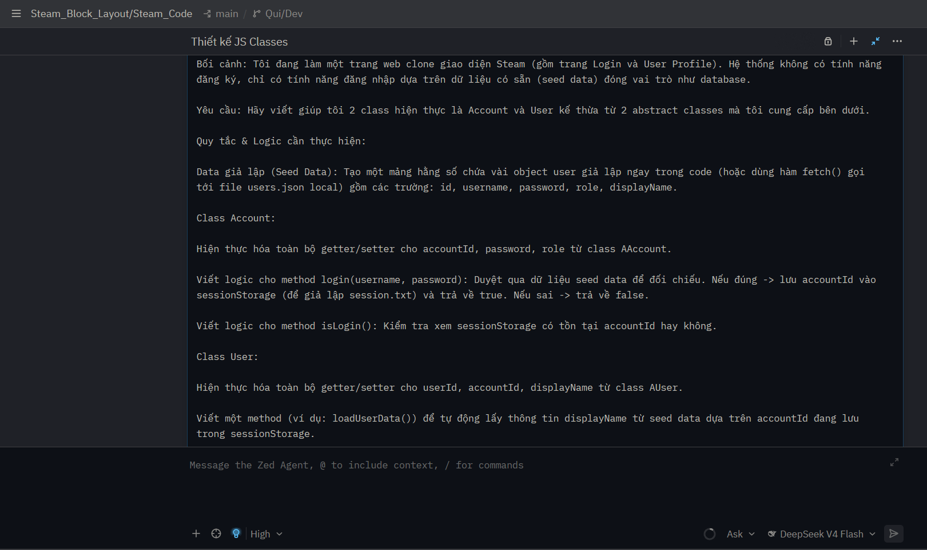
2 | Yêu cầu AI đọc các file html và css đã có sẵn trong thư mục và thêm các properties cần có của riêng trang steam | dựa vào các file html và css của phần login và user thì ban hãy kế thừa từ AAccount và AUser và thêm các thuộc tính cần có của trang steam đi | AI đọc các file trong thư mục và trả về 2 class chi tiết Account.js và User.js AI tự gợi ý để viết các lớp render cho trang login và user profile | 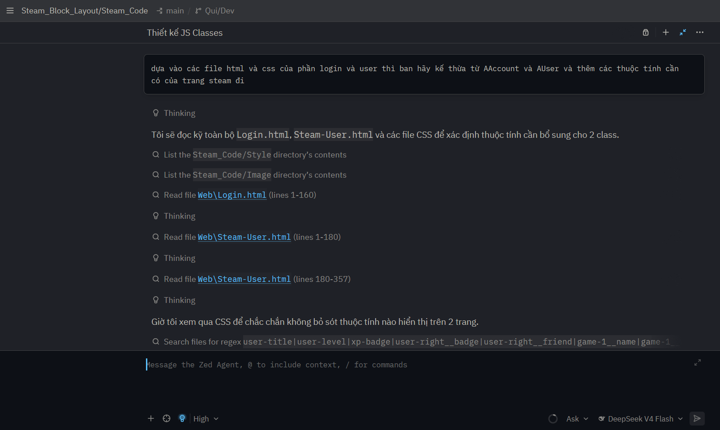
3 | Dựa theo gợi ý của AI để làm phần render cho trang login và user profile (Lúc này chưa nhận ra AI sẽ đưa các đoạn code để dán thẳng vào trang 2 trang html chứ không phải 2 file JS riêng rồi link vào) | có | AI trả về các đoạn code render trang login và user profile bằng cách dán thẳng code vào thẻ script trong html | 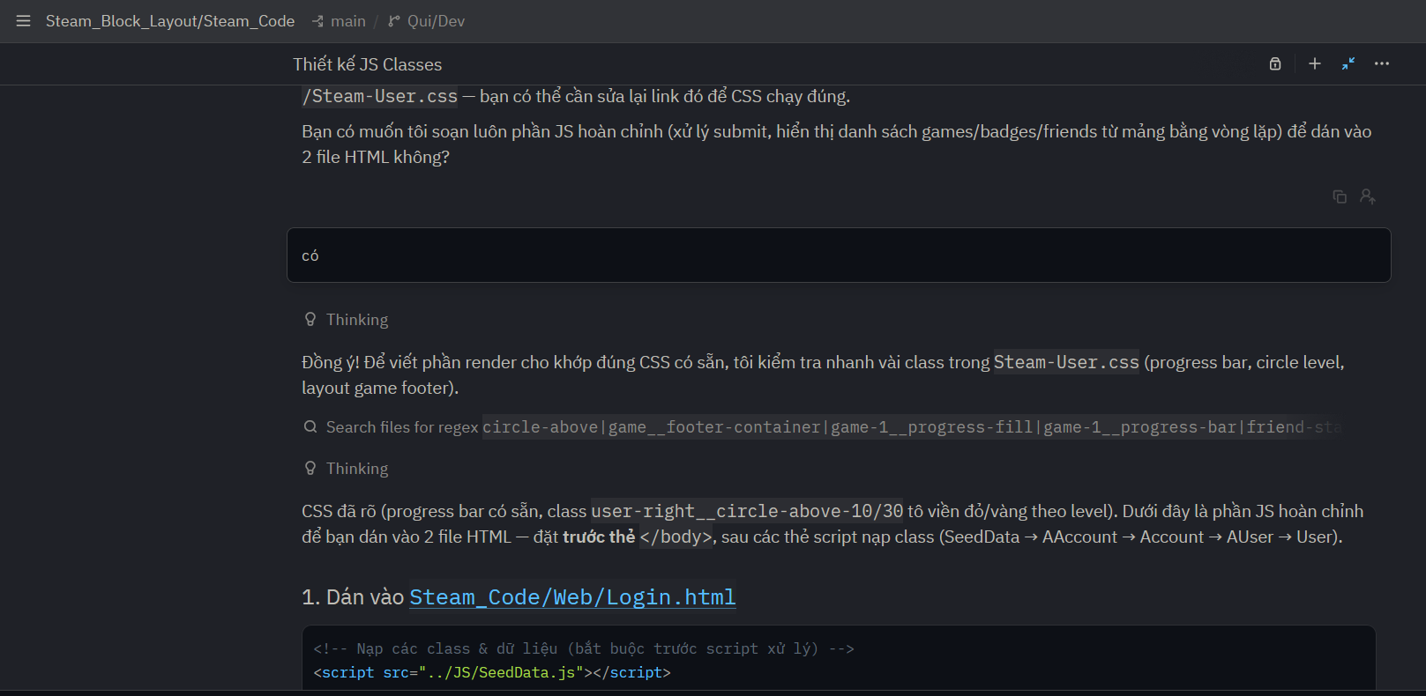
4 | Đưa ra vấn đề cho AI về phần comment trên trang user profile | tôi vẫn chưa thể comment được | AI tiếp tục trả về các đoạn code để dán trực tiếp vào file user html để giải quyết việc viết comment | 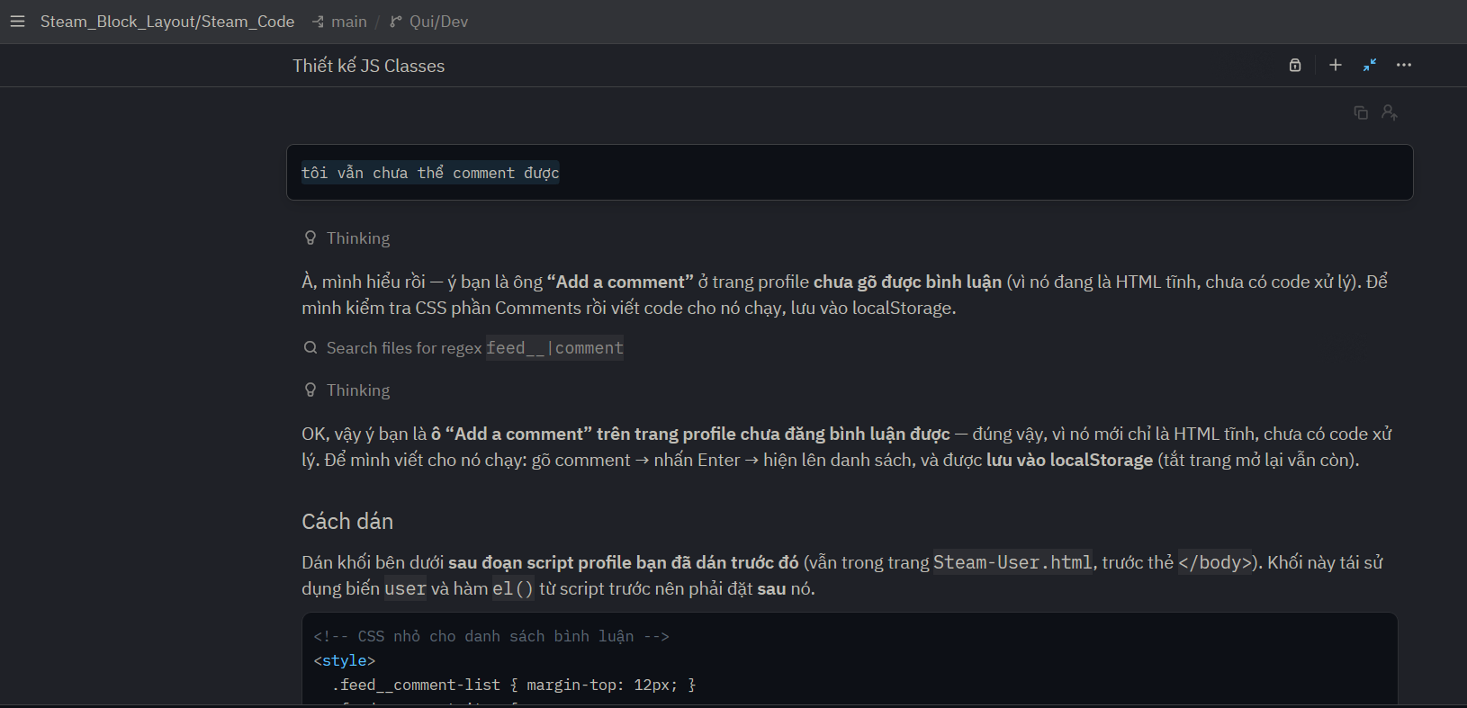
5 | Yêu cầu AI tạo các file render riêng và link vào các trang html | tôi có thể viết phần "<script> có nội dung bên trong mà nãy giờ bạn đưa cho tôi để dán vào các trang html" vào một file mới và link vào html như những file Account.js,… không | AI trả về các file Login.js, User.js và hướng dẫn link vào các trang html | 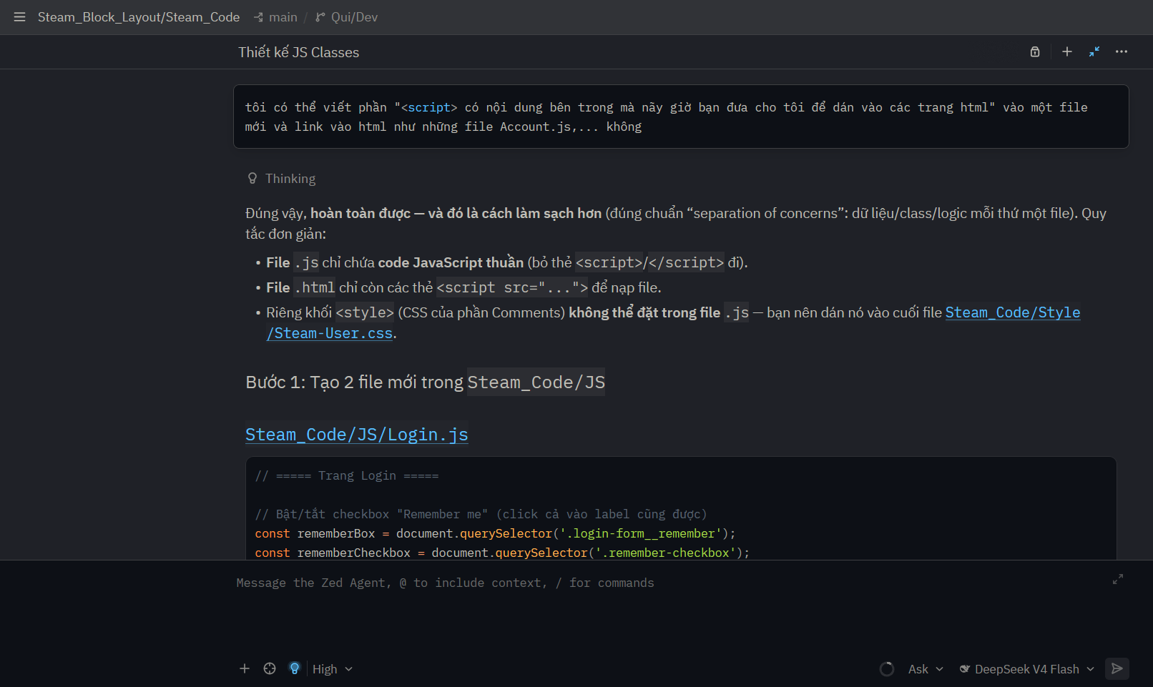
6 | Yêu cầu AI điều chỉnh ô checkbox remember me có thể tick được | chỉnh sửa để ô checkbox remember me có thể tích vào được nhưng không cần phải thực hiện chức năng ghi nhớ username password vào đâu hết | AI trả về các file đã được chỉnh sửa để ô checkbox có thể tick được | 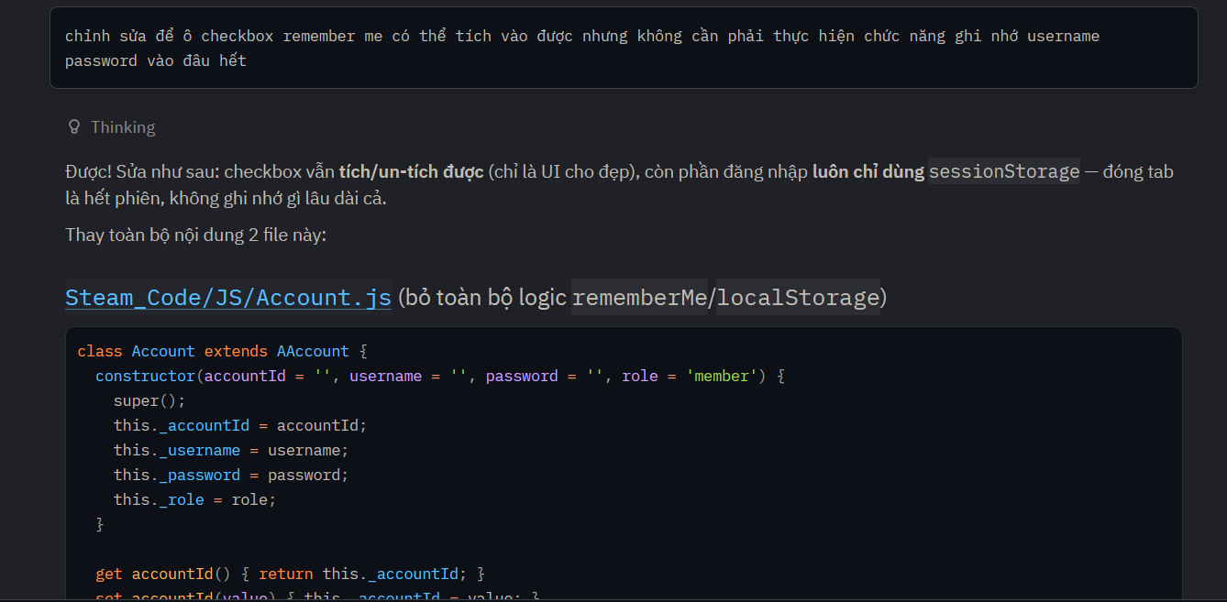
7 | Yêu cầu AI tóm tắt lại context và chuyển sang conversation mới để tiết kiệm roken và tránh lỗi run time | Tóm tắt toàn bộ cuộc trò chuyện này thành một bản tóm tắt ngắn gọn (~200 từ), giữ lại: mục tiêu đang làm, những quyết định quan trọng, các file đã sửa | AI trả về bản tóm tắt đầy đủ context | 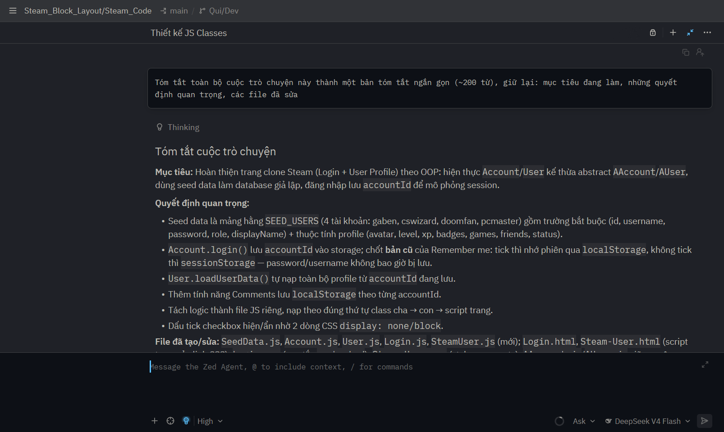
8 | Yêu cầu AI đọc lại bản tóm tắt và rà soát lại các files liên quan | Tiếp tục công việc sau. Đây là tóm tắt phiên trước:[bản tóm tắt cảu AI] | AI rà soát các file và phát hiện được 2 lỗi và hướng dân tôi fix | 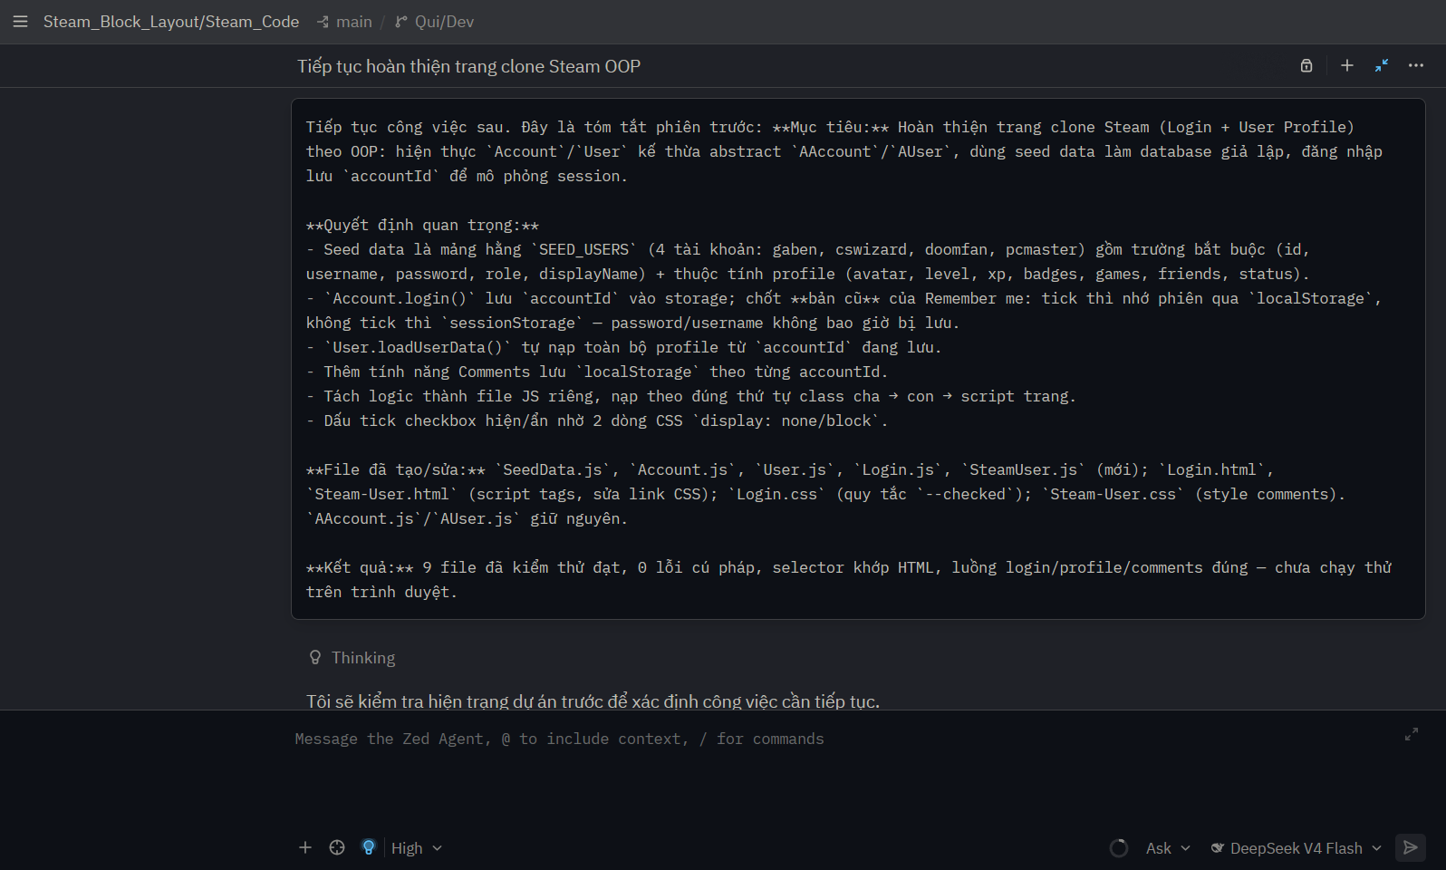
9 | Yêu cầu AI điều chỉnh cả html, css, js sao cho khi user nhập sai username/password thì ô nhập liệu phải chuyển sang màu đỏ, dòng thông báo hiện lỗi phải đúng vị trí so với bản steam thật | bạn hãy đọc lại các file liên quan để giải quyết việc khi nhập sai,ô nhập liệu vẫn phải chuyển sang màu đỏ(phải biến mất khi người dùng nhập lại) và dòng thông báo hiện ra phải nằm dưới nút sign in (ô nhập liệu không cần đổi màu trắng khi user nhập liệu nữa) | AI đọc lại các files liên quan và hướng dẫn tôi điều chỉnh tất cả theo yêu cầu | 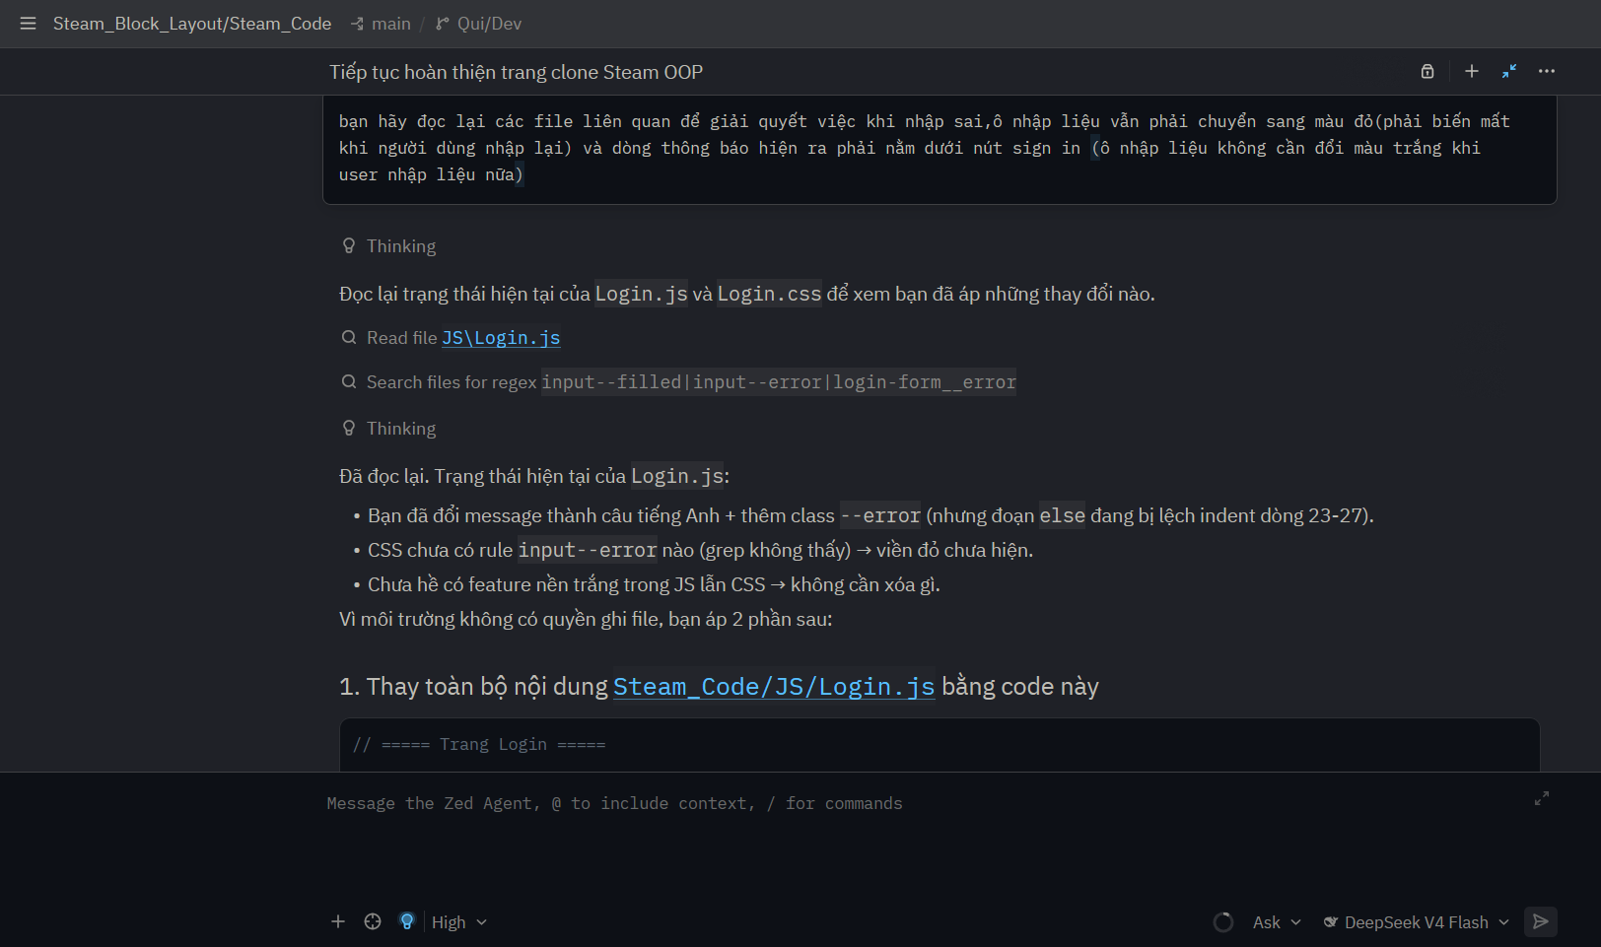
10 | Phát hiện lỗi thiếu các badges ở phần game và yêu cầu AI fix | hiên tại khi hiển thị lên màn hình user profile khi đã log in thì bị thiếu mất các game-1__badge của phần Steam-User.html, bạn hãy sửa lại | AI hướng dẫn tôi điều chỉnh để hiển thị đầy đủ các badges trên trang user profile | 